PENAWARAN
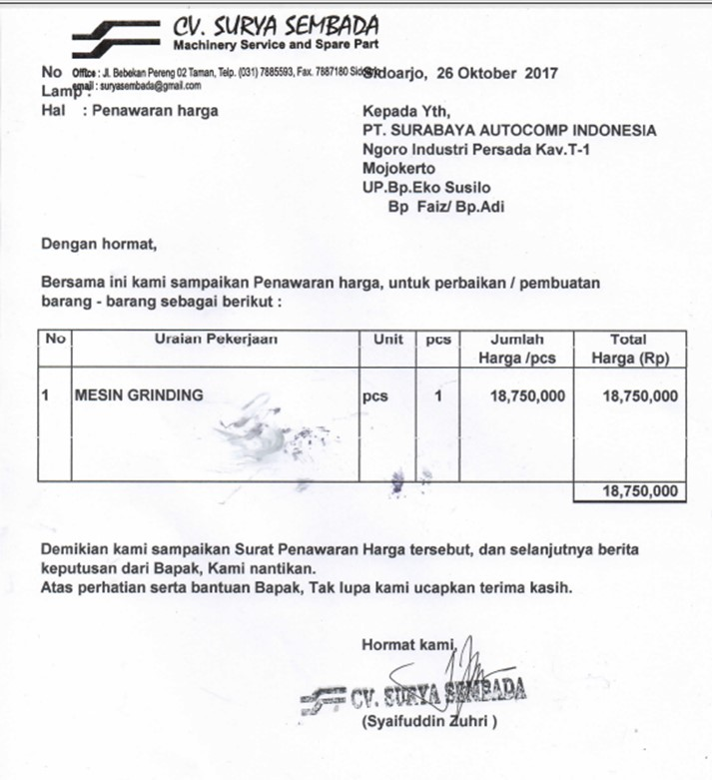
PENAWARAN MESIN GERINDA

GAMBAR
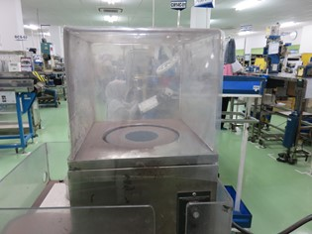
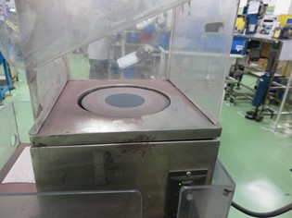
GAMBAR GERINDA EL10

